Instrucciones
1.- | En la hoja contenidos, poner en la primera fila exactamente el nombre del curso. Actualmente hay 3. Se pueden ir añadiendo cursos en el mismo formato

2.- | El nombre del curso del diploma y de la primera linea de la hoja contenidos tiene que ser igual
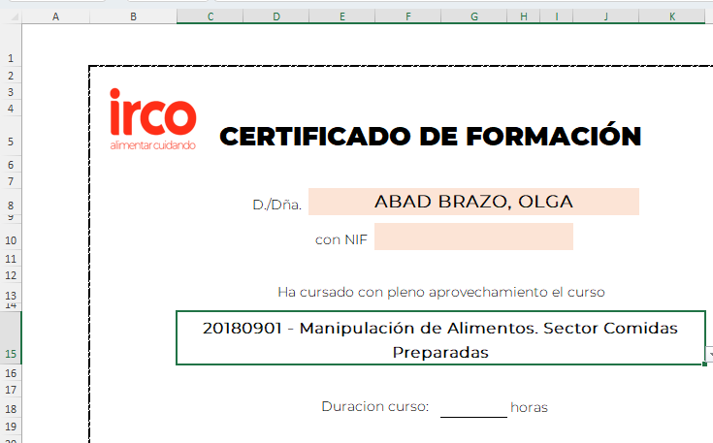

3.- | En el diploma, solo hay que indicar el nombre del empleado. Es un desplegable o se puede escribir.
 | Si el nombre está en la lista, se indicara un VERDADERO o NO REALIZADO

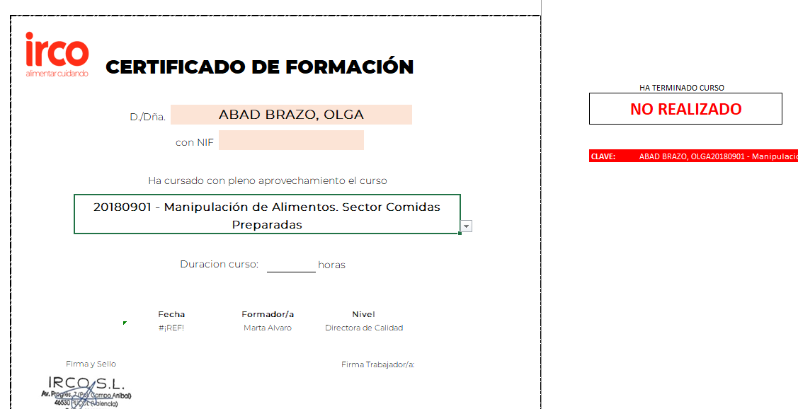

4.- | El contenido del curso se coloca automaticamente si hemos rellenado correctamente el punto 1 y 2 anteriores. Tiene capacidad hasta para 84 contenidos.

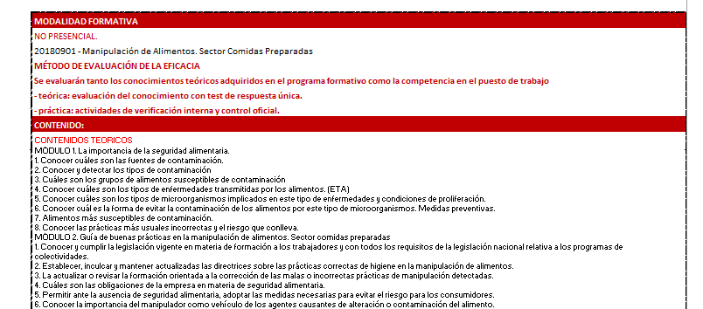

5.- La hoja del diploma esta protegida para evitar accidentes y borrados, pero no tiene clave. En caso de necesitar editar alguna celda protegida, dar a REVISAR Y DESPROTEGER HOJA

